Sheet1
 | 판매량 | 판매량누적 | 예측(판매량 누적값을 이용) | * 판매량 예측 | 예측(판매량 이용)
1 | 150 | 150 | 211.8911866 | 211.8911866 | 152.70045709
2 | 210 | 360 | 330.88565819 | 118.99447159 | 201.37688571
3 | 256 | 616 | 516.70539276 | 185.81973457 | 265.5699326
4 | 325 | 941 | 806.87831671 | 290.17292396 | 350.22584073
5 | 468 | 1409 | 1260.007399 | 453.1290823 | 461.8675703
6 | 678 | 2087 | 1967.6060351 | 707.59863609 | 609.09740998
7 | 892 | 2979 | 3072.5799804 | 1104.9739453 | 803.25980584
8 | 924 | 3903 | 4798.088422 | 1725.5084416 | 1059.3154807
9 |  |  | 7492.6129351 | 2694.5245131 | 1396.9941974
10 |  |  | 11700.336396 | 4207.7234608 | 1842.3149883
11 |  |  | 18271.04549 | 6570.7090943 | 2429.5909908
12 |  |  | 28531.752593 | 10260.707103 | 3204.0733642

예측(판매량이용)
 | 0
 | 152.70045709 |  | 1
 | 201.37688571 |  | 2
 | 265.5699326 |  | 3
 | 350.22584073 |  | 4
 | 461.8675703 |  | 5
 | 609.09740998 |  | 6
 | 803.25980584 |  | 7
 | 1059.3154807 |  | 8
 | 1396.9941974 |  | 9
 | 1842.3149883 |  | 10
 | 2429.5909908 |  | 11
 | 3204.0733642 |  | 12

시간과 판매량과의 관계까 직선(선형)이 아닌 곡선형태일 수 있다.
곡선(지수형)

 | 판매량
1 | 150 |  | 1)이 자료의 acf와 pacf의 특성을 찾아보자
2 | 210 |  | 2)GDP자료의 acf와 pacf의 특성을 찾아보자
3 | 256
4 | 325
5 | 468
6 | 678 |  | ACF는 순차적으로 감소하는 형태로 보여지며 PACF는 1차시에서 높게 솟아있다
7 | 892 |  | 따라서 AR(1)모형을 적용해 볼 수 있다.
8 | 924 |  | ACF는 순차적으로 감소하는 형태로 보여지며 PACF도 순차적으로 감소하는 형태로 보여진다.
 |  |  | 따라서 ARMA모형을 적용해 볼 수 있다.

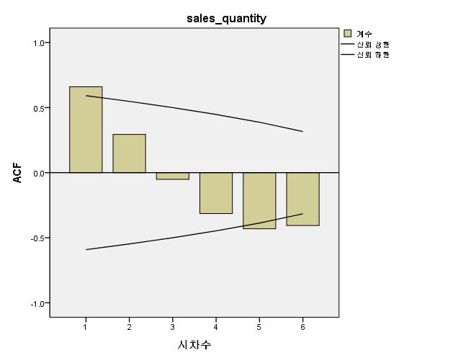
 |  |  |  |  |  | 자기상관
 |  |  |  |  |  | 계열:
 |  |  |  |  |  | 시차 | 자기상관 | 표준오차a | Box-Ljung 통계량
 |  |  |  |  |  |  |  |  | 값 | 자유도 | 유의확률b
 |  |  |  |  |  | 1 | 0.660 | 0.296 | 4.979 | 1 | 0.026
 |  |  |  |  |  | 2 | 0.294 | 0.274 | 6.129 | 2 | 0.047
 |  |  |  |  |  | 3 | -0.051 | 0.250 | 6.171 | 3 | 0.104
 |  |  |  |  |  | 4 | -0.314 | 0.224 | 8.144 | 4 | 0.086
 |  |  |  |  |  | 5 | -0.431 | 0.194 | 13.102 | 5 | 0.022
 |  |  |  |  |  | 6 | -0.406 | 0.158 | 19.694 | 6 | 0.003
 |  |  |  |  |  | a. 가정된 기본 공정은 독립적입니다(백색잡음).
 |  |  |  |  |  | b. 점근 카이제곱 근사값을 기준으로 합니다.

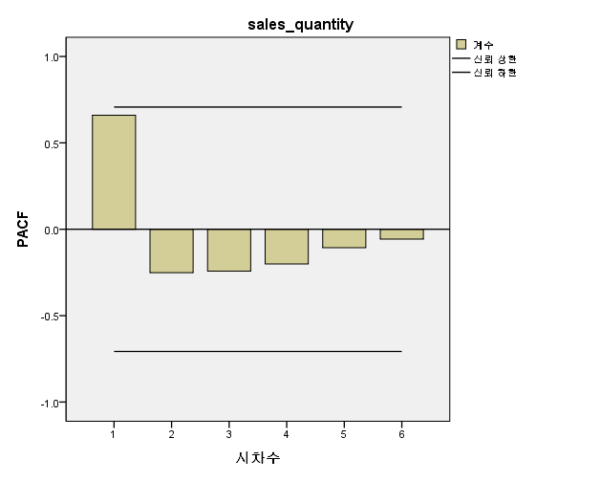
 |  |  |  |  |  | 편자기상관
 |  |  |  |  |  | 계열:
 |  |  |  |  |  | 시차 | 편자기상관 | 표준오차
 |  |  |  |  |  | 1 | 0.660 | 0.354
 |  |  |  |  |  | 2 | -0.252 | 0.354
 |  |  |  |  |  | 3 | -0.242 | 0.354
 |  |  |  |  |  | 4 | -0.201 | 0.354
 |  |  |  |  |  | 5 | -0.107 | 0.354
 |  |  |  |  |  | 6 | -0.057 | 0.354

Sheet2
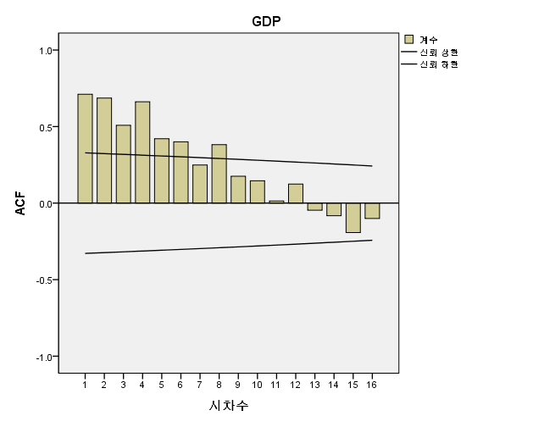
GDP
315785
295543
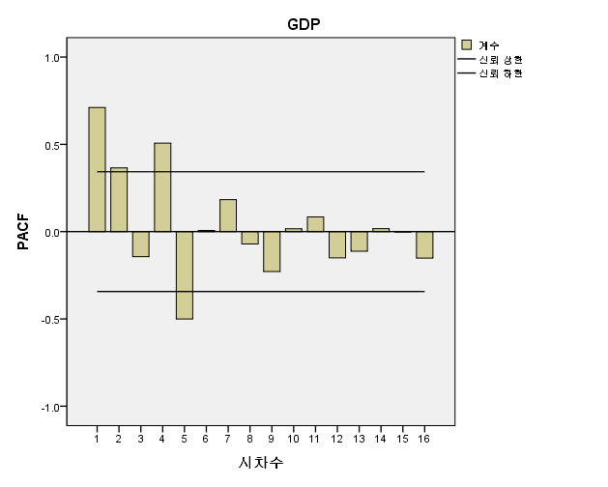
317139
317873
334753
310133
328552
328362
344846
317823
336558
335256
352330
324350
345583
346152
364749
336942
357543
357743 | 자기상관 |  |  |  |  |  | 편자기상관
374744 | 계열: |  |  |  |  |  | 계열:
345667 | 시차 | 자기상관 | 표준오차a | Box-Ljung 통계량 |  |  | 시차 | 편자기상관 | 표준오차
366028 |  |  |  | 값 | 자유도 | 유의확률b | 1 | 0.711 | 0.171
368477 | 1 | 0.711 | 0.164 | 18.771 | 1 | 0.000 | 2 | 0.365 | 0.171
386616 | 2 | 0.686 | 0.162 | 36.794 | 2 | 0.000 | 3 | -0.143 | 0.171
356001 | 3 | 0.509 | 0.159 | 47.004 | 3 | 0.000 | 4 | 0.507 | 0.171
378926 | 4 | 0.662 | 0.157 | 64.881 | 4 | 0.000 | 5 | -0.500 | 0.171
378324 | 5 | 0.420 | 0.154 | 72.342 | 5 | 0.000 | 6 | 0.007 | 0.171
396504 | 6 | 0.400 | 0.151 | 79.340 | 6 | 0.000 | 7 | 0.183 | 0.171
366227 | 7 | 0.249 | 0.149 | 82.150 | 7 | 0.000 | 8 | -0.071 | 0.171
389589 | 8 | 0.382 | 0.146 | 89.003 | 8 | 0.000 | 9 | -0.228 | 0.171
392612 | 9 | 0.176 | 0.143 | 90.513 | 9 | 0.000 | 10 | 0.016 | 0.171
407567 | 10 | 0.146 | 0.140 | 91.600 | 10 | 0.000 | 11 | 0.084 | 0.171
376655 | 11 | 0.014 | 0.137 | 91.610 | 11 | 0.000 | 12 | -0.150 | 0.171
 | 12 | 0.124 | 0.134 | 92.467 | 12 | 0.000 | 13 | -0.112 | 0.171
 | 13 | -0.047 | 0.131 | 92.593 | 13 | 0.000 | 14 | 0.017 | 0.171
 | 14 | -0.083 | 0.128 | 93.010 | 14 | 0.000 | 15 | -0.001 | 0.171
 | 15 | -0.192 | 0.125 | 95.393 | 15 | 0.000 | 16 | -0.151 | 0.171
 | 16 | -0.101 | 0.121 | 96.083 | 16 | 0.000
 | a. 가정된 기본 공정은 독립적입니다(백색잡음).
 | b. 점근 카이제곱 근사값을 기준으로 합니다.

